Sheet1
დანართი N 1 (ფასების ცხრილი)
# | დასახელება | ფოტო | მახასიათებლები | მოწოდების ვადა | საგარანტიო ვადა | მწ./ქვეყანა | რაოდენობა | ერთეულის ღირებულება (დღგ-ს ჩათვლით) | ჯამური ღირებულება (დღგ-ს ჩათვლით) | ვალუტა
1 | ფულის უჯრა-სეიფი | 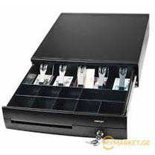 | ფერი: თეთრი ზომა: 42 x 40.5 x 11 სმ. |  |  |  | 50 |  | 0
2 |  |  | ფერი: თეთრი ზომა: 38 x 33 x 9.5 სმ. |  |  |  | 50 |  | 0
3 |  |  | ფერი: შავი ზომა: 42 x 40.5 x 11 სმ. |  |  |  | 50 |  | 0
4 |  |  | ფერი: შავი ზომა: 38 x 33 x 9.5 სმ. |  |  |  | 50 |  | 0
 | სულ ჯამური ღირებულება (დღგ-ს ჩათვლით) |  |  |  |  |  |  |  | 0

Address: Al. Kazbegi ave. 30/32, Tbilisi 0177, Georgia |  |  |  |  |  |  | Tel/fax: +995 32 2052525

